상품제안서
마카롱내열글라스 500ml | 상품코드: S25377

 |  |  |  |  |  |  | 02-713-8555 | www.synergygift.co.kr
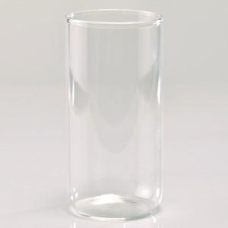

【상세/제작정보】 | 마카 롱내열글라스500ml 재 질 : 내열강화유리 사이즈 : 지름 7 * 높이 14.8cm 용 량 : 500ml(18온스) 원산지 : 중국oem

【인쇄/포장옵션】 | 실크 / 끈케이스

【공급단가】 | 수량 | 100~ | 300~ | 500~ | 1,000~ | 3,000~
*VAT별도 | 단가 | 3,840원 | 3,700원 | 3,560원 | 3,420원 | 3,330원

【상품 URL】 | https://www.synergygift.co.kr:443/src/goods_detail.php?gdno=25377

